Table 1
SKU | الصنف | البيان
YT-82787 |  | درل شحن 18 فولت جوزة حديد شاكوش 42 نيوتن بدون بطارية | 34.5
YT-82796 |  | درل شحن 18 فولت جوزة حديد شاكوش 42 نيوتن 2 امبير 2 بطارية | 69
YT-8277915 |  | درل شحن 18V برشلس 13ملم 120 نيوتن جوزة حديد 4 امبير | 111.6
YT-827790 |  | درل شحن 18v برشلس 13 ملم 45 نيوتن بدون بطارية | 28.8
YT-8277905 |  | درل شحن 18v برشلس 13 ملم 45 نيوتن جوزة بلاستيك 2 امبير | 63.3
YT-82852 |  | درل شحن 12 فولت 2 بطارية 25 نيوتن | 31.1
YT-82853T |  | درل شحن 14 فولت 2 بطارية وشاحن | 46
YT-82798 | 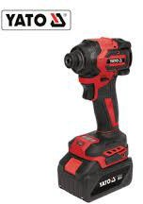 | درل شد براغي 18v شحن 4 امبير 1 بطارية | 86.3
YT-82799 | 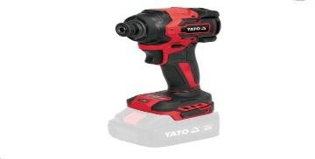 | درل شد براغي بدون بطارية 230 نيوتن 18V | 38
YT-827792 |  | درل بكسات شحن بدون بطارية 350 نيوتن | 28.8
YT-827793 |  | درل بكسات شحن بدون بطارية 850 نيونم | 63.3
YT-8277925 |  | درل بكسات1/2" شحن 18V برشلس 350 نيوتن 2 بطارية 4 امبير | 103.5
YT-8277935 |  | درل بكسات1/2" شحن 18V برشلس 850 نيوتن 2 بطارية 2 امبير | 121
YT-828071 |  | درل بكسات 1/2" شحن 18V برشلس 1200 نيوتن 1 بطارية 4 امبير | 138
YT-828073 |  | درل بكسات 3/4" شحن 18V برشلس 2400 نيوتن 1 بطارية 6 امبير | 218.5
YT-828079 | 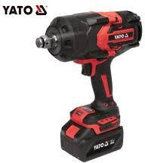 | درل بكسات 1" شحن 18V برشلس 1 بطارية 6 امبير | 520
YT-82772 |  | همر SDSPLUS شحن 18فولت بدون بطارية 2J | 52
YT-82770-4A1 |  | همر SDSPLUS شحن 18فولت 1 بطارية 4 امبير 2J | 87
YT-82823 | 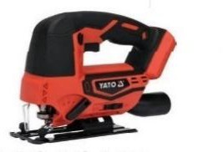 | تخريقة شحن بدون بطارية | 29
YT-82753 |  | حفافة دائري شحن بدون بطارية | 33
YT-82904 |  | منشار ترددي 12 فولت 1 بطارية 2 امبير | 52
YT-82815 |  | منشار ترددي شحن بدون بطارية | 38
YT-82955 |  | فرد تباشيم شحن 18 فولت مع بطارية وشاحن | 173
YT-8281185 | 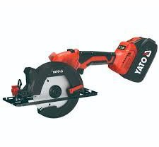 | سكل يدوي 18v برشلس 2 بطارية 4 امبير | 110
YT-82810 | 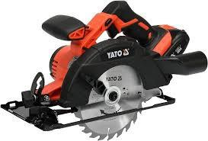 | سكل 7 انش شحن 18 فولت بطارية وشاحن | 70
YT-82888 | 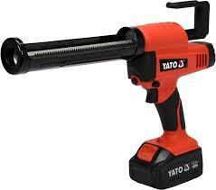 | فرد سيلكون شحن 18 فولت مع بطارية وشاحن | 87
YT-82920 |  | صاروخ بولش شحن برشلس 18 فولت | 87
YT-828299 |  | صاروخ شحن 18V برشلس بدون بطارية | 32
YT-8282995 | 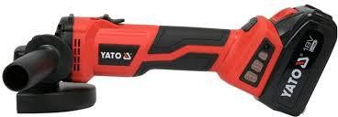 | صاروخ شحن 18V برشلس 4 امبير 1 بطارية | 87
YT-82285 |  | سشوار صناعي شحن | 23
YT-85680 | 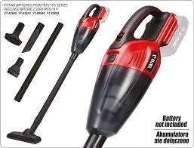 | مكنسة شحن 18 فولت بدون بطارية | 35
YT-82812 |  | منشار شجر شحن 14 انش 36 فولت 2 بطارية وشاحن | 110
YT-828131 |  | منشار شجر برشلس شحن 16 انش 36 فولت 2 بطارية وشاحن | 162
YT-828132 |  | نشار شجر انش 16" بدون بطارية | 67
YT-828133 | 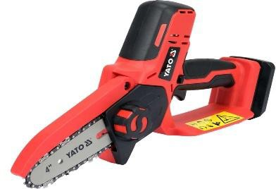 | منشار شجر 7" شحن بطارية 2 امبير | 52
YT-828355 | 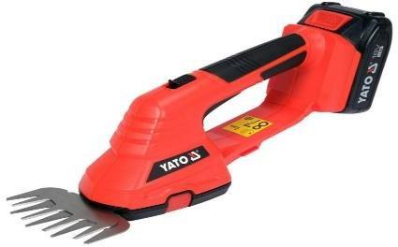 | ماكنة حلاقة اغنام شحن 1 بطارية 2 امبير | 52
YT-23241 | 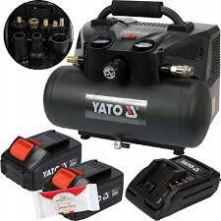 | كمبريصة هواء 6L شحن 36V مع 2 بطارية وشاحن | 205
YT-85176 | 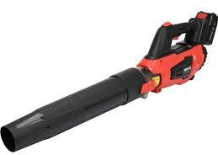 | بلور هواء شحن 18 فولت 4 امبير | 82
YT-85175 | 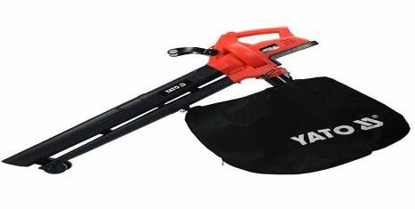 | بلور زراعي شحن 1 بطارية 4 امبير | 70
YT-82814 |  | منشار ترددي شحن 1 بطارية | 87
YT-82818 |  | ماكنة متعدد 18 فولت بطارية وشاحن | 51
YT-82822 |  | تخريقة شحن مع بطارية وشاحن | 75
YT-828461 | 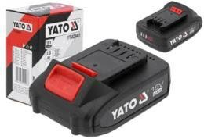 | بطارية 18 فولت 2 امبير | 18
YT-828463 |  | بطارية 18 فولت 4 امبير | 23
YT-828464 |  | بطارية 18 فولت 6 امبير | 33
YT-828504 | 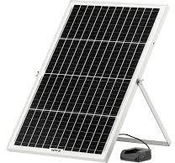 | شاحن بطاريات 18V طاقة شمسية | 35
YT-828503 |  | شاحن بطاريات 18V ولاعة سيارة | 12.5
YT-828500 | 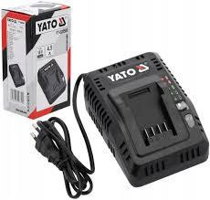 | شاحن بطاريات 18V | 15
YT-828502 | 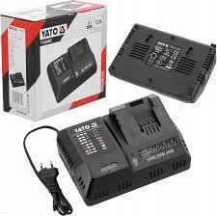 | شاحن بطاريات 18V سريع 12 امبير | 42
YT-828501 | 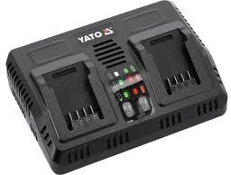 | شاحن بطاريات 18Vدبل 2/4/5 امبير | 30
YT-82031 | 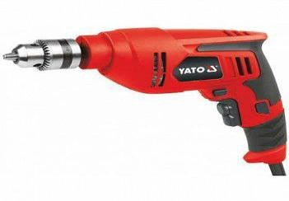 | 550W درل 01 ملم | 17
YT-82036Y | 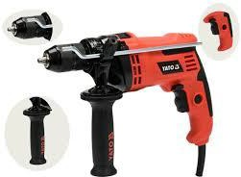 | درل 13 ملم 810 وات | 29
YT-82037 |  | درل 13 ملم جير 850 W | 42
YT-82045 |  | 1200W درل 61 ملم | 46
YT-82121 | 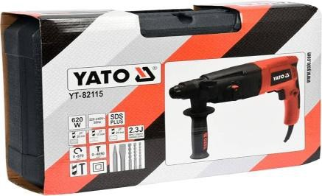 | همر دوران وتكسير800W SDSPLUS | 42
YT-82127 | 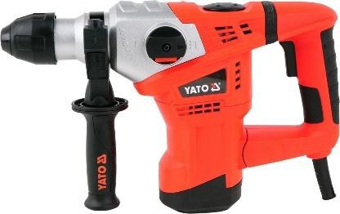 | همر دوران وتكسير1500W SDSPLUS | 70
YT-82130 |  | همر دوران وتكسير1050W /MAX | 98
YT-82131 | 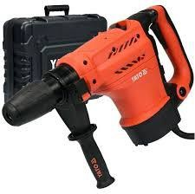 | همر دوران وتكسير1300W 7KG/MAX | 138
YT-82135 |  | 1600w 52mm SDSهمر دوران وتكسير MAX | 190
YT-82136T | 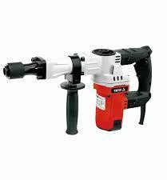 | 1600W عفريتة | 65.5
YT-82138T | 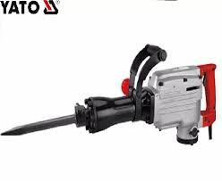 | همر تكسير 2200W | 175
YT-82001 | 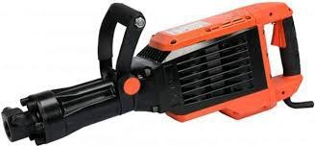 | 1600W 16KGهمر تكسير | 150
YT-82082 |  | صاروخ 4انش 760 وات مفاتح خلفي | 18
YT-82088 |  | صاروخ 4.5 انش 760 وات مفتاح جانبي | 19
YT-82097 |  | صاروخ 5 انش 850 وات | 23
YT-82100 |  | صاروخ 5 انش صناعي 1100W | 29
YT-82099 | 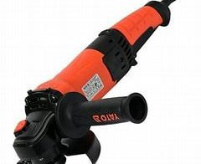 | صاروخ 5 انش 1400 وات سرعات | 35
YT-81953 |  | صاروخ بولش ستانلس 1300W | 92
YT-82986 | 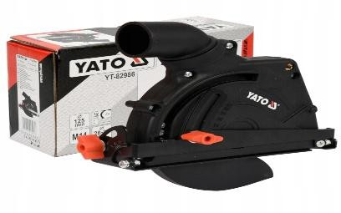 | واقي غبرة صاروخ 5 انش | 12.5
YT-82987 | 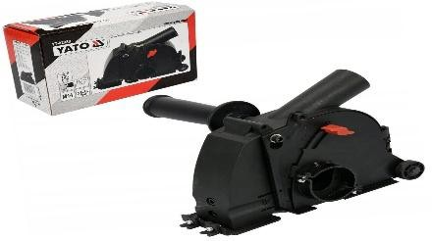 | واقي غبرة صاروخ 5 انش | 18
YT-82985 | 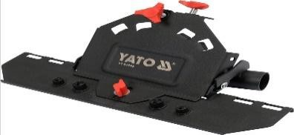 | تحويلة صاروخ شطف زاوية | 27
YT-82197 | 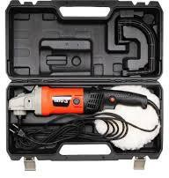 | صاروخ بولش 1400 وات سرعات | 46
YT-82196 |  | صاروخ بولش 1400 وات سرعات ثقيل | 70
YT-82200 | 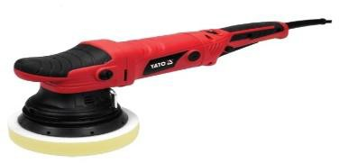 | صاروخ بولش ترددي | 65
YT-82104Y |  | صاروخ 7 انش 2000 W | 46
YT-82105 |  | صاروخ 9 انش 2400 W | 58
YT-82110 | 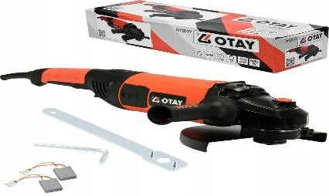 | صاروخ 9 انش 2800 W | 80.5
YT-81350 | 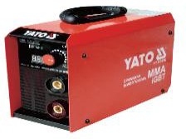 | ماكنة لحام اللكتروني 160 امبير | 76
YT-81352 | 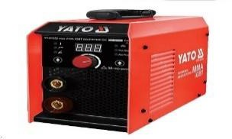 | ماكنة لحام تيج اللكتروني 210 امبير 1-4 ملم | 98
YT-82395 |  | مقص صاج كهربائي 600W | 75
YT-8240 | 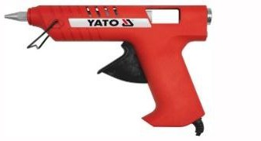 | فرد سيليكون حراري 40 وات | 5
YT-8241 |  | فرد سيليكون حراري 60 وات | 5.5
YT-8271 |  | كاوي لحام 30 وات | 5.5
YT-8272 |  | كاوي لحام 60 وات | 6
YT-8273 |  | كاوي لحام 80 وات | 6.5
YT-82550 | 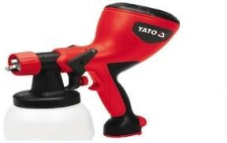 | فرد رش دهان كهرباء 400W ثقيل | 33
YT-82553 |  | فرد رش دهان كهرباء 600W | 23
YT-85170 |  | بلور شفط ودفع هواء سرعات 600W | 23
YT-82293 | 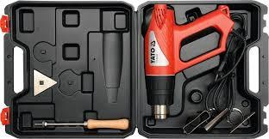 | سشوار صناعي ديجيتل 2000W | 28
YT-82291 |  | سشوار صناعي 2000W | 17.5
YT-82355 |  | حفافة جدران 820W | 95.5
YT-82353 | 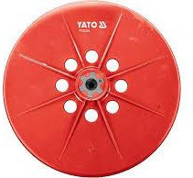 | قاعدة حفافة | 6.5
YT-82207 | 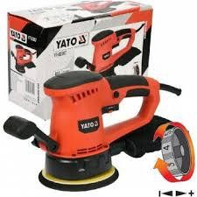 | حفافة دائري 450W | 38
YT-82260 | 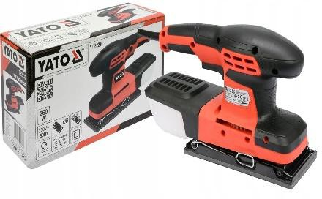 | حفافة مستطيل 260 وات | 41
YT-82330 | 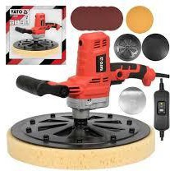 | حفافة دائري صناعي 750W | 80.5
YT-82332 | 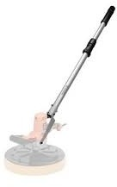 | يد حفافة صناعي | 17.5
YT-82337 | 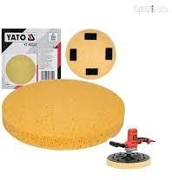 | اسفنجة حفافة صناعي | 8.5
YT-82335 |  | قاعدة حفافة بلاستيك صناعي | 12
YT-82336 | 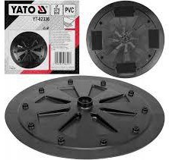 | قاعدة حفافة بلاستيك صناعي | 12
YT-82333 | 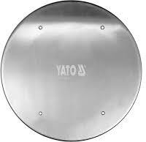 | قاعدة حفافة حديد صناعي | 18
YT-82334 | 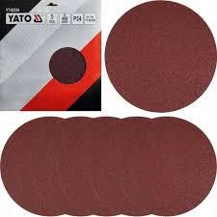 | ورق حفافة صناعي | 8.5
YT-82275 | 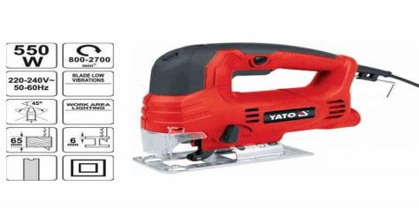 | تخريقة 550W | 25
YT-82267 | 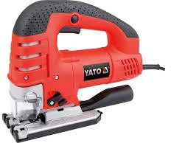 | تخريقة خشب 750W سرعات | 46
YT-82223 |  | ماكنة متعدد 500W | 38
YT-82281 |  | منشار ترددي 1050W | 42
YT-82390 |  | ماكنة فرمايكة صغيرة 710W | 75
YT-82168 |  | سكل خشب 6 انش 1300W | 104
YT-82169 |  | سكة سكل 1.4 متر | 51
YT-82159 |  | سكل جرانيت ماء 1400W | 52
YT-36980 |  | سكة قص سلابات | 190
YT-36984 |  | تحويلة سكل شطف سيراميك | 14
YT-82152 |  | 1500W سكل يدوي 52.7 انش | 48.5
YT-82154 |  | 2800W سكل يدوي 52.9 انش | 80.5
YT-82816 |  | منشار ذيل سحب 7 انش شحن 18V | 161
YT-82172 |  | منشار ذيل سحب 7 انش مع ليزر 1500W | 98
YT-82173 |  | منشار ذيل سحب 10 انش مع ليزر 1800W | 144
YT-82174 |  | منشار ذيل سحب 10 انش خشب وحديد 2 سرعة 1800W | 195.5
YT-82175 |  | منشار ذيل سحب 12 انش مع ليزر 1800 W | 247.5
YT-82165 |  | منشار طاولة 10 انش 1800W | 155.5
YT-82148 |  | 1500W رابوخ | 287.5
YT-47913 |  | فروة بولش | 2.5
YT-47931 |  | طقم اسفنج بولش | 6
YT-83452 |   | ورق حف 5 انش قياس 60 | 0.5
YT-83454 |  | ورق حف 5 انش قياس 100 | 0.5
YT-83455 |  | ورق حف 5 انش قياس 120 | 0.5
YT-83456 |  | ورق حف 5 انش قياس 150 | 0.5
YT-83457 |  | ورق حف 5 انش قياس 180 | 0.5
YT-83458 |  | ورق حف 5 انش قياس 220 | 0.5
YT-83471 |  | ورق حف 9" قياس 60 ثلاث قطع | 0.7
YT-83474 |  | ورق حف 9" قياس 120 ثلاث قطع | 0.7
YT-3304 |  | هولسو حديد 20 ملم | 0.95
YT-3306 |  | هولسو حديد 22 ملم | 0.95
YT-3308 |  | هولسو حديد 25 ملم | 0.95
YT-3311 |  | هولسو حديد 29 ملم | 1.5
YT-3313 |  | هولسو حديد 32 ملم | 1.6
YT-3315 |  | هولسو حديد 35 ملم | 1.7
YT-3317 |  | هولسو حديد 38 ملم | 1.7
YT-3318 |  | هولسو خشب 40 ملم | 3
YT-3321 |  | هولسو خشب 44 ملم | 3.2
YT-3323 |  | هولسو خشب 48 ملم | 3.8
YT-3324 |  | هولسو خشب 51 ملم | 40
YT-3327 |  | هولسو خشب 57 ملم | 4.5
YT-3329 |  | هولسو خشب 60 ملم | 4.5
YT-3330 |  | هولسو خشب 64 ملم | 5
YT-3332 |  | هولسو خشب 67 ملم | 5.5
YT-3333 |  | هولسو خشب 68 ملم | 5.5
YT-3334 |  | هولسو خشب 70 ملم | 5.5
YT-3336 |  | هولسو خشب 76 ملم | 5.5
YT-3338 |  | هولسو خشب 83 ملم | 6
YT-3345 |  | هولسو خشب 102ملم | 7.5
YT-3381 |  | طقم هولسو خشب 15 قطعة | 29
YT-3370 |  | ادابتر هولسو 19-29 ملم | 1.75
YT-3372 |  | ادابتر هولسو 32-140 ملم | 3.5
YT-43991 |  | ادابتر هولسو 5/8'' ملم10 | 3
YT-33015 |  | طقم ضربات فرومايكا | 10.5
YT-6260 |  | طقم سنسيل 4 قطع يد خشب | 8.5
08854 |  | صينية قص المنيوم D250 T100 D‏30 | 10.5
08855 |  | صينية قص المنيوم D300 T100 D‏30 | 10.5
YT-6095 |  | صينية قص المنيوم D250 T100 D‏30 | 14
YT-6097 |  | صينية قص المنيوم D300 T100 D‏30 | 18
YT-6099 |  | صينية قص المنيوم D350 T100 D‏30 | 25
YT-59951 |  | دسك قص4.5" سيراميك | 4
YT-59971 |  | دسك الماز4.5" قص سيراميك وبورسلان وزجاج | 7
YT-59981 |  | دسك الماز تيربو 4.5 " كونكريت وبلاط | 6
YT-82430 |  | سيليكون 1 كيلو | 6.5
YT-73080 |  | ميلتي ميتر | 8.5
YT-73082 |  | ميلتي ميتر شاملة | 16.5
YT-730893 |  | ساعة فحص ميلتي ميتر سوبر | 30
YT-73091 |  | كلامب ميتر | 28
YT-73093 |  | كلامب ميتر ديجيتال | 36
YT-8106 |  | وصلة كهرباء 30 متر | 70
YT-81242 |  | وصلة كهرباء 4 مخارج 3 متر | 8.5
YT-6120 |  | فيبر قص حديد 9 انش سوبر | 110
YT-6101 |  | فيبر قص ستانلس 4.5 انش سوبر | 0.3
YT-61132 |  | فيبر قص حديد 14 انش سوير | 3
07974 |  | ورق مدرج 40 | 0.5
7975 |  | ورق مدرج 60 | 0.5
07976 |  | 59951 | 0.5
07977 |  | ورق مدرج | 0.5
YT-81955 |  | فرشاية تلميع ستانلس نحاس | 18
YT-81954 |  | فرشاية تلميع ستانلس بلاستيك | 14
YT-47696 |  | فرشاية سلك 26 ملم | 2.5
YT-47496 |  | فرشاة سلك درل 25MM | 1.5
YT-4755 |  | طقم فراشي نحاس 3 قطع | 1.8
YT-4763 |  | فرشاية سلك مجدول 4 انش | 3
YT-4764 |  | فرشاية سلك مجدول 5 انش | 7
YT-44731 |  | طقم ريش هرمي درل | 7
YT-61711 |  | راسيات جلخ 6 قطع | 7
YT-6332 |  | فرشاية سلك حديد 10 انش ثقيل | 1.5
YT-6344 |  | فرشاية سلك نحاس 10 انش ثقيل | 1.8
YT- |  | قطاعة 4.5 انش | 2
YT-2261 |  | قطاعة 5 انش | 3.5
YT-1940 |  | زرادية تثقيلة 6 انش CRV | 4
YT-1941 |  | زرادية تثقيلة 7 انش CRV | 5
YT-1942 |  | زرادية تثقيلة 8 انش CRV | 5.5
YT-1947 |  | قطاعة 6 انش CRV | 4.5
YT-1948 |  | قطاعة 7.5 انش CRV | 5.5
YT-1943 |  | زرادية بوز رفيع ثقيلة 6 انش CRV | 4
YT-1945 |  | زرادية بوز رفيع 6 انش اعوج CRV | 4.25
YT-1946 |  | زرادية بوز رفيع 8 انش اعوج CRV | 4.25
YT-2026 |  | زرادية بوز رفيع 6 انش | 3
YT-2016 |  | زرادية بوز رفيع 6 انش اعوج | 3.5
YT-2028 |  | زرادية بوز رفيع 8 انش اعوج | 2.9
YT-2008 |  | زرادية 8 انش | 5.1
YT-2036 |  | قطاعة 6 انش | 3.9
YT-39612 |  | طقم زرادية وقطاعة 3 قطع | 15
YT-2280 |  | سكين كيبل | 12
YT-76031 |  | سكين بولاذ مع شنتة ثقيل | 7
YT-76052 |  | سكين بولاذ ثقيل | 5.8
YT-76051 |  | سكين بولاذ اسود سوبر | 5.8
YT-21151 |  | زرادية معزول 6 انش 1000 فولت CRV | 7.5
YT-21158 |  | قطاعة معزول 6 انش 1000فولت CRV | 7.5
YT-21159 |  | قطاعة معزول 7 انش 1000فولت CRV | 7.5
YT-39631 |  | طقم عدة معزول 8 قطع | 35
YT-39602 |  | طقم قطاعة وزرادية 3 قطع | 24
YT-39009 |  | طقم عدة معزول 68 قطعة | 80
YT-21211 |  | سكين كيبل اعوج معزول 1000V | 11.5
YT-38950 |  | صندوق عدة 64 قطعة | 115
YT-38951 |  | صندوق عدة 80 قطعة | 80.5
YT-18602 |  | مقص كيبل 380 ملم | 68
YT-2298 |  | مكبس راسيات 240MM | 9
YT-23001 |  | 16MM-10-6 مكبس راسيات | 9
YT-2251 |  | مكبس راسيات اتوماتيك 250 ملم ثقيل | 29
YT-2245 |  | طقم مكبس راسيات | 61
YT-22422 |  | DATA CRIMP TOOL مكبس راسيات | 18
YT-2270 |  | عراية اسلاك ومكبس راسيات اتوماتيك ثقيل | 15
YT-22440 |  | مكبس RJ | 11.5
YT-22760 |  | مقص اسلاك | 4
YT-22862 |  | مكبس راسيات هيدروليك 16-300MM | 42.5
YT-22857 |  | مكبس راسيات يدوي 6-50 MM | 18
YT-8173 |  | تب كهرباء ملون | 5.5
YT-8166 |  | تب كهرباء احمر | 0.6
YT-8165 |  | تب كهرباء اسود | 0.6
YT-81654 |  | تب كهرباء اصفر | 0.6
YT-89940 |  | بطاريات قلم ريموت AAA | 1
YT-89950 |  | بطاريات قلم ساعة AA | 1
YT-39615 |  | طقم زراديات كباشي 7 انش | 14.5
YT-39171 |  | طقم زراديات كباشي 9 انش | 19
YT-1984 |  | زرادية كباشي مستقيم 7'' )175MM( | 3.5
YT-1985 |  | زرادية كباشي اعوج 7'' )175MM( | 3.5
YT-1986 |  | زرادية كباشي مستقيم عكسي 7'' )175MM( | 3.5
YT-1987 |  | زرادية كباشي اعوج عكسي 7'' )175MM( | 4
YT-0607 |  | زرادية كباشي 225 ملم CRV | 18
YT-2063 |  | قطاعة طوبار 7" CRV | 6
YT-2064 |  | قطاعة طوبار 8" CRV | 7
YT-2051 |  | كماشة نجارين 7 انش | 4.5
YT-20911 |  | زرادية فورد 250MM | 5.5
YT-20893 |  | زرادية فورد 415MM | 14
YT-7600 |  | سكين تطعيم مستقيم | 2
YT-7601 |  | سكين تطيعم اعوج | 2
YT-76040 |  | كت سكين متعدد | 5
48200 |  | مقص صاج 10 انش مستقيم | 4
YT-1960 |  | مقص صاج 10 انش اتجاه شمال | 5
YT-1962 |  | مقص صاج 10 انش اتجاه يمين | 5
YT-2449 |  | زرادية كبس 5" | 4.5
YT-2459 |  | زرادية كبس 6" بوز رفيع | 4
YT-2450 |  | زرادية كبس 7" ثقيل | 6
YT-2451 |  | زرادية كبس 10" اعوج | 7
YT-2476 |  | زرادية كبس 10" ثقيل مستقيم | 9
YT-2453 |  | زرادية كبس 10" اعوج مبسط | 7.5
YT-2466 |  | زرايدة كبس فك عريض | 7.5
YT-2461 |  | زرادية كبس فك عريض مفتوح | 9
YT-2463 |  | زرادية كبس 10" فك مبسط | 7
YT-0650 |  | زرادية مرابط | 5.5
YT-2170 |  | مفتاح موليت 6" CRV | 4
YT-2171 |  | مفتاح موليت 8" CRV | 5.5
YT-2172 |  | مفتاح موليت 10" CRV | 7.5
YT-2173 |  | مفتاح موليت 12" CRV | 11
YT-2165 |  | مفتاح موليت 6" CRV كروم | 5.5
YT-2166 |  | مفتاح موليت 8" CRV كروم | 7
YT-2167 |  | مفتاح موليت 10" CRV كروم | 8
YT-2176 |  | مفتاح موليت 15" CRV كروم | 17
YT-2231A |  | شفرة مقص | 1.5
YT-2230 |  | مقص ثيرموبكس 35 ملم | 2.5
YT-2231 |  | مقص ثيرموبكس 42 ملم | 5
YT-22312 |  | مقص ثيرموبكس 63 ملم | 9.5
YT-22271 |  | مقص ثيرموبكس 42 ملم سوبر | 7.5
YT-22272 |  | مقص ثيرموبكس 50 ملم سوبر | 10
YT-07293 |  | يد طقطيقة 1/2" 72 سن | 10
YT-07291 |  | يد طقطيقة 1/4" 72 سن | 5.5
YT-07292 |  | يد طقطيقة 3/8" 72 سن | 8.5
YT-0299 |  | يد طقطيقة 1/2" مع تطويلة | 13.5
YT-57261 |  | مسدس 12 ملم | 3.5
YT-57262 |  | مسدس 14 ملم | 3.5
YT-58831 |  | طقم مسدس بالانش مدالية 9 قطع | 4
YT-58832 |  | طقم مشرنف مدالية 9 قطع | 5.5
YT-0505 |  | طقم مسدس 9 قطع دائري CRV ثقيل | 4
YT-0511 |  | طقم مشرنق 9 قطع CRV ثقيل | 4.5
YT-58827 |  | طقم مشرنف 9 قطع | 5.9
YT-5878 |  | طقم مسدس طويل 9 قطع دائري ثقيل | 6.5
YT-05631 |  | طقم مسدس ملون ثقيل 1.5-10MM | 5.5
YT-05633 |  | طقم مشرنف ملون ثقيل T10-T‏50 | 5.5
YT-05597 |  | طقم مسدس T ثقيل دائري 8 قطع | 13
YT-05615 |  | طقم مشرنف T ثقيل 9 قطع | 14
YT-05572 |  | مسدس 3ملم T | 1.2
YT-05576 |  | مسدس 5 ملم T | 1.3
YT-70637 |  | مرابط بلاستيك ابيض 550X9.0MM 50PCS | 4
YT-70631 |  | مرابط بلاستيك ابيض 300X7.6MM 50PCS | 1.8
YT-70630 |  | مرابط بلاستيك ابيض 200X7.6MM 50PCS | 1.3
YT-70633 |  | /400X7.6MM 50PCS /WHITE مرابط بلاستيك | 1.7
YT-70650 |  | /200X7.6MM 50PCS /BLACK مرابط بلاستيك | 1.4
YT-70657 |  | مرابط بلاستيك اسود 550X9.0MM 50PCS | 4.3
YT-70653 |  | مرابط بلاستيك اسود 400X7.6MM 50PCS | 2.1
YT-70652 |  | مرابط بلاستيك اسود 350X7.6MM 50PCS | 2
YT-70651 |  | مرابط بلاستيك اسود 300X7.6MM 50PCS | 1.7
YT-70020 |  | مكبس تنجيد 3*1 | 8.5
YT-7023 |  | كبسات تنجيد8 ملم | 0.75
YT-7024 |  | كبسات تنجيد 10 ملم | 1
YT-7520 |  | مشرط مثلث مع شفرات ثقيل | 4
YT-7532 |  | مشرط مثلث طوي مع شفرات | 4
YT-75201 |  | مشرط مثلث | 4
YT-7523 |  | مشرط موكيت ثقيل مع شفرات | 4
YT-7511 |  | مشرط ستانلس رفيع 9 ملم | 1
YT-75071 |  | مشرط 18 ملم | 1
YT-75124 |  | مشرط 18 ملم عظم مبرط برغي | 1.75
YT-75123 |  | مشرط 18 ملم عظم | 1
YT-75101 |  | مشرط عريض 25 ملم ثقيل | 1.5
YT-7525 |  | نسلة مشرط 18 ملم عريض | 1
YT-7524 |  | نسلة مشرط 9 ملم رفيع | 0.75
YT-75261 |  | نسلة مشرط 18 ملم بولاذ | 2
YT-75262 |  | نسلة مشرط 25 ملم | 2.5
YT-7527 |  | نسلة مشرط مثلث | 1
YT-6750 |  | فرد سيلكون | 3
YT-6751 |  | فرد سيلكون | 5
YT-6753 |  | فرد سيليكون ثقيل | 8.5
YT-67560 |  | فرد سيليكون 225 X 70 MM | 13.5
YT-6754 |  | فرد معجون | 6
YT-67583 |  | فرد معجون سنيورة | 11.5
YT-67470 |  | فرد معجون هوا | 60
YT-36007 |  | فرد تباشيم | 10
YT-36013 |  | فرد تباشيم وصوامين ثقيل | 30
YT-31350 |  | مقص لوح بورد | 10
YT-31343 |  | سكين جبس بورد 180 mm | 3.5
YT-3134 |  | سكين جبس بورد 6 انش | 2.5
YT-3103 |  | cm 50 منشار | 3.5
YT-31631 |  | منشار حديد صغير | 2.5
YT-3133 |  | منشار جبس بورد 12 انش | 3
YT-3161 |  | منشار حديد ثقيل 12 انش | 6.5
YT-61678 |  | حفافة جبس بورد | 3
YT-61679 |  | قاعدة حفافة بورد | 1.25
YT-3460 |  | نسلة منشار حديد | 0.75
YT-33920 |  | نسلة منشار ترددي خشب 12 انش | 3.5
YT-33934 |  | نسلة منشار ترددي 225 ملم | 3
YT-33935 |  | نسلة منشار ترددي حديد 12 انش | 3.5
YT-34700 |  | نسلة متعدد 120 ملم | 2.5
YT-34703 |  | نسلة متعدد 90 ملم | 2.5
YT-34712 |  | نسلة متعدد 34 ملم | 1.75
YT-34713 |  | نسلة متعدد 65 ملم | 2.5
YT-34680 |  | نسلة متعدد حديد | 2.5
YT-34711 |  | نسلة متعدد 100 ملم | 2.5
YT-34682 |  | نسلة متعدد | 2.5
YT-34701 |  | نسلة متعدد 100 ملم | 3.5
YT-34691 |  | طقم نسلات متعدد | 4.5
YT-34710 |  | نسلة متعدد 12 سم 32 ملم | 1.4
YT-73127 |  | متر ليزر 60 متر | 46
YT-7150 |  | متر 3*16 ابيض | 1.75
YT-7152 |  | متر 5*25 ابيض | 2.5
YT-7153 |  | متر 8*25 ابيض | 4
YT-7154 |  | متر 10*25 ابيض | 6
YT-71070 |  | 16* 3 متر | 2
YT-71073 |  | 25* 8 متر | 3.95
YT-71566 |  | كركر فيبر 30 متر | 7
YT-71567 |  | كركر فيبر 50 متر | 14
YT-71561 |  | كركر حديد 30 متر | 9
YT-71562 |  | كركر حديد 50 متر | 14
YT-71555 |  | كركر مساحة فيبر 30 متر | 7.5
YT-71556 |  | كركر مساحة فيبر 50 متر | 13.5
YT-30395 |  | ميزان ديجيتال 150 ملم | 22
YT-30397 |  | ميزان ماء 40 سم | 19
YT-30400 |  | ميزان ماء ديجيتل 60 سم | 25
YT-30435 |  | ليفيل ليزر اخضر 5 خطوط | 65
YT-30436 |  | ليفيل ليزر اخضر 12 خط 3D | 95
YT-30475 |  | ستاند ليفيل 1200سم | 13
YT-37237 |  | شفاط بلاط ثلاثي | 13.5
YT-37236 |  | شفاط بلاط دبل | 7
YT-2861 |  | مفك فحص فولتية ديجيتال | 1.2
YT-2862 |  | مفك فحص فولتية ديجيتال مع ضوء | 1.4
YT-28631 |  | مفك فجص فولتية مع تتبع تيار | 2.5
YT-2830 |  | مفك تست طويل | 0.8
YT-28301 |  | مفك تست قصير | 0.7
YT-25805 |  | مفك عادي رفيع 2ملم | 0.7
YT-25971 |  | مفك مزدوج | 2.75
YT-25911 |  | 6X100MM مفك | 1.5
YT-25912 |  | مفك عادي 6 انش | 1.6
YT-25986 |  | مفك دق عادي 6 انش ثقيل | 2
YT-25987 |  | مفك دق عادي 7 انش ثقيل | 2.5
YT-25930 |  | مفك مصلب 6 انش PH‏2 | 1.6
YT-25931 |  | مفك مصلب 7 انش PH‏2 | 1.75
YT-25993 |  | مفك دق مصلب PH2X‏100 | 1.75
YT-25994 |  | مفك مصلب دق 6 انش ثقيل | 2
YT-25998 |  | طقم مفك دق ثقيل | 4
YT-2777 |  | مفك مصلب 6 انش PH‏2 ثقيل | 1.35
YT-2766 |  | مفك عادي 4 انش ثقيل | 1.35
YT-2767 |  | مفك عادي 6 انش ثقيل | 1.35
YT-2763 |  | مفك عادي 5 انش ثقيل | 1.25
YT-2776 |  | مفك مصلب 6 انش ثقيل | 1.75
YT-27975 |  | مفك لقمة ربع ثقيل | 1.45
YT-25678 |  | مفك مصلب 5 انش | 1
YT-25658 |  | 6X125MM مفك عادي | 1
YT-2602 |  | مفك عادي 4 انش | 1.75
YT-2606 |  | مفك عادي 4 انش | 2.5
YT-25953 |  | مفك مشرنف 8 T | 1.25
YT-25954 |  | مفك مشرنف 9 T | 1.25
YT-25955 |  | مفك مشرنف 10 T | 1.25
YT-25956 |  | مفك مشرنف 15 T | 1.25
YT-25957 |  | مفك مشرنف 20 T | 1.25
YT-25958 |  | مفك مشرنف 25 T | 1.45
YT-2780 |  | مفك متحرك مع راسيات 31 قطعة | 6
YT-25965 |  | طقم مفك 6 قطع | 8
YT-2787 |  | طقم مفك 12 قطعة ثقيل | 10
YT-25981 |  | طقم مفك 15 قطعة | 10
YT-2804 |  | مفك متحرك طقطيقة 14 قطعة | 5.5
YT-28134 |  | مفك عادي معزول | 3.5
YT-28142 |  | مفك مصلب معزول | 3.95
YT-28150 |  | مفك عادي معزول 3 انش | 1.25
YT-28174 |  | مفك عادي معزول 4 انش | 1.35
YT-28153 |  | مفك مصلب معزول 4 انش | 1.35
YT-2828 |  | طقم مفكات معزول | 9.25
YT-04631 |  | تحويلة 1/4 زاوية | 7
YT-0468 |  | ادابتر راسيات 1/4 ثقيل | 1.75
YT-0491 |  | T15;T27 L100MM راسية مشرنف | 1.75
YT-0492 |  | T20;T30 L100MM.راسية مشرنف | 1.75
YT-0493 |  | NR0;NR1 L100MM راسية مشرنف | 1.75
YT-0496 |  | NR1;NR3 L100MM راسية مشرنف | 1.75
YT-0497 |  | NR2;NR4 L100MM راسية مشرنف | 1.75
YT-0490 |  | راسية مفك مشرنف 10 سم T10/T‏25 | 1.75
YT-0488 |  | PH1/PH2 راسية مفك 01 سم | 1.75
YT-78135 |  | راسية مفك 25 ملم PZ‏2 | 1
YT-77933 |  | 25MM PZ1 2 PCS 1/4 راسية مفك | 1
YT-77971 |  | 50MM PH2 2 PCS 1/4 راسية مفك CRMO | 1
YT-7808 |  | 25MM PH2 1/4 راسية مفك | 1
YT-7892 |  | راسية مفك عادي 6.5 ملم | 0.6
YT-7893 |  | راسية مفك عادي 8 ملم | 0.6
YT-7895 |  | 8MMX30MM PH2' راسية مفك | 0.6
YT-7896 |  | 8MMX30MM PH3' راسية مفك | 0.6
YT-77934 |  | راسية مفك 25 ملم PZ‏2 | .0.6
YT-77931 |  | راسية مفك 25 ملم PH‏2 | 0.6
YT-77931 |  | راسية مفك 25 ملم قطعتين | 0.6
YT-77951 |  | راسية مفك 50 ملم قطعتين | 0.6
YT-7980 |  | راسية مفك 25 ملم | 0.6
YT-7832 |  | رايسة مسدس 4 ملم | 0.6
YT-0465 |  | ادابتر راسية 1/4 | 0.6
YT-1505 |  | بكس هنجر 10 ملم | 0.6
YT-04632 |  | تحويلة 1/4 درل زاوية | 2.5
YT-3853 |  | (F)X1/4"(M)"3/8 تحويلة بكس | 0.6
YT-3854 |  | (F)X1/2"(M)"3/8 تحويلة بكس | 1.25
YT-1255 |  | (F)X3/8"(M)"1/2 تحويلة بكس | 1
YT-11671 |  | (F) X 1/2"(M)"3/4 تحويلة بكس | 3
YT-1046 |  | ادابتر لعاب 1/2 انش سوبر | 7
YT-10640 |  | ادابتر لعاب 1/2 انش | 6
YT-04627 |  | تحويلة بكسات 1/2 | 1.3
YT-04685 |  | تحويلة بكسات 1/4 3/4 1/2 | 1.7
YT-1571 |  | بكس 8 مل T | 1.7
YT-1573 |  | بكس 10 مل T | 1.8
YT-1576 |  | بكس 13 مل T | 2
YT-1552 |  | بكس 8 مل T | 2.6
YT-1553 |  | بكس 9 مل T | 3
YT-1554 |  | بكس 10 مل T | 3
YT-1555 |  | بكس 11 مل T | 3
YT-1556 |  | بكس 12 مل T | 3
YT-1557 |  | بكس 13 مل T | 3
YT-1558 |  | بكس 14 مل T | 3
YT-1559 |  | بكس 15 مل T | 3
YT-04621 |  | طقم راسيات مسدس ومشرنف 23 قطعة | 5.8
YT-04622 |  | طقم راسيات مسدس ومشرنف 32 قطعة | 8
YT-04623 |  | طقم بكسات وراسيات 1/4 34 قطعة | 8
YT-14421 |  | 23PCS "1/4 طقم بكس | 15.5
YT-14451 |  | طقم بكس 1/4 انش 23 قطعة | 14
58661 |  | طقم بكس 3/8 انش 22 قطعة | 12
58640 |  | طقم بكس 1/4 انش 38 قطعة | 10
YT-14471 |  | طقم بكس 1/4 انش 38 قطعة | 18
58643 |  | طقم بكس 1/4 انش 56 قطعة | 28.5
YT-12691 |  | طقم بكسات 1/2 انش 82 قطعة | 48
YT-12681 |  | طقم بكسات 1/2 انش 94 قطعة | 59
YT-38872 |  | طقم بكس 128 قطعة | 88
58685 |  | طقم بكس وشق 1/2انش 108 قطعة | 70
YT-38831 |  | طقم بكس وشق 111 قطعة | 75
58690 |  | طقم عدة 122 قطعة | 65
YT-38811 |  | طقم بكس وشق 150 قطعة | 115
YT-38801 |  | طقم بكس وشق 120 قطعة | 92
58688 |  | طقم بكس وشق1/2 انش 173 قطعة | 87
YT-38841 |  | طقم بكس وشق 216 قطعة | 115
YT-77541 |  | طقم بكسات مشرنف ومسدس | 35
YT-77542 |  | طقم بكس مسدس ومشرنف | 30
YT-14431 |  | طقم بكسات 1/4 انش 8 قطع | 6
YT-3855 |  | طقم بكسات 3/8 انش 9 قطع | 9
YT-38861 |  | طقم بكسات 1/2 انش 10 قطع | 13.5
YT-12671 |  | طقم بكسات 1/2 انش 25 قطعة | 32
YT-4945 |  | 10X13X17X19MM رنق دبل | 10
YT-01906 |  | شق رنق طقطيقة 6 ملم | 1.75
YT-0337 |  | شق رنق طقطيقة 8 ملم | 1.75
YT-0191 |  | شق رنق طقطيقة 10 ملم | 2
YT-0192 |  | شق رنق طقطيقة 11 ملم | 2.3
YT-0193 |  | شق رنق طقطيقة 12 ملم | 2.3
YT-0194 |  | شق رنق طقطيقة 13 ملم | 2.6
YT-0195 |  | شق رنق طقطيقة 14 ملم | 2.9
YT-0196 |  | شق رنق طقطيقة 15 ملم | 2.9
YT-0197 |  | شق رنق طقطيقة 16 ملم | 3.5
YT-0198 |  | شق رنق طقطيقة 17 ملم | 3.5
YT-0199 |  | شق رنق طقطيقة 18 ملم | 4
YT-0200 |  | شق رنق طقطيقة 19 ملم | 4
YT-0189 |  | شق رنق طقطيقة 21 ملم | 4
YT-0337 |  | شق رنق 8 ملم | 0.75
YT-0338 |  | شق رنق 9 ملم | 0.85
YT-0339 |  | شق رنق 10 ملم | 0.95
YT-0340 |  | شق رنق 11 ملم | 0.95
YT-0341 |  | شق رنق 12 ملم | 1
YT-0342 |  | شق رنق 13 ملم | 1.25
YT-0343 |  | شق رنق 14 ملم | 1.25
YT-0344 |  | شق رنق 15 ملم | 1.35
YT-0345 |  | شق رنق 16 ملم | 1.45
YT-0346 |  | شق رنق 17 ملم | 1.65
YT-0347 |  | شق رنق 18 ملم | 1.75
YT-0348 |  | شق رنق 19 ملم | 1.85
YT-0350 |  | شق رنق 21 ملم | 2.35
YT-0353 |  | شق رنق 24 ملم | 3
YT-0360 |  | شق رنق 32 ملم | 5.5
YT-00760 |  | شق رنق 34 ملم | 6.5
YT-00761 |  | شق رنق 36 ملم | 11.5
YT-00763 |  | شق رنق 41 ملم | 12.5
YT-00764 |  | شق رنق 46 ملم | 15.5
YT-00769 |  | شق رنق 65 ملم | 35
YT-5033 |  | مفتاح رنق رنق طقطيقة 14X15MM | 3.5
YT-5034 |  | مفتاح رنق رنق طقطيقة 16X17MM | 6
YT-5035 |  | مفتاح رنق رنق طقطيقة 17X19MM | 8.5
YT-0171 |  | رنق رنق اعوج 11X13MM | 2.5
YT-48186 |  | طقم رنق رنق 10 قطع | 22
YT-48188 |  | طقم رنق رنق 11 قطعة | 25
YT-0208 |  | طقم شق رنق طقطيقة 7 قطع | 20
YT-16967 |  | طقم شق رنق طقطيقة 8 قطع | 37
YT-02068 |  | طقم شق رنق طقطيقة 8 قطع | 27
YT-03616 |  | طقم شق رنق طقطيقة 11 قطعة | 26
YT-03618 |  | طقم شق رنق 14 قطعة | 21
YT-0396 |  | طقم رنق رنق 8 قطع | 12
YT-0398 |  | طقم رنق رنق 12 قطعة | 30
YT-03621 |  | طقم شق رنق 12 قطعة | 24
YT-48852 |  | طقم شق رنق 16 قطعة | 42
YT-03651 |  | طقم شق رنق 23 قطعة | 55
YT-0365 |  | طقم شق رنق 25 قطعة | 52
YT-03813 |  | طقم شق شق 16 قطعة | 41
YT-0760 |  | NM 210-42 "1/2 يد طقطيقة عيار | 45
YT-07712 |  | 400NM-80 "3/4 يد طقطيقة عيار | 58
YT-07601 |  | 335NM-65 " 1/2 يد طقطيقة | 46
YT-07405 |  | 600NM-100 "3/4 يد طقطيقة | 320
YT-3843 |  | وصلة بكس 3/8 76 ملم | 1.25
YT-3844 |  | وصلة بكس 3/8 152 ملم | 1.35
YT-1061 |  | وصلة بكس 1/2 انش 125ملم | 5
YT-1248 |  | وصلة بكس 1/2 انش 252MM | 3.5
YT-1247 |  | وصلة بكس 1/2 انش 127MM | 1.75
YT-12438 |  | 250MM يد بكس | 3
YT-12439 |  | 300MM يد بكس | 3.5
YT-14122 |  | بكس 1/4 انش 14 ملم | 0.75
YT-76593 |  | بكس مشرنف | 0.75
YT-76592 |  | بكس مشرنف | 0.75
YT-76591 |  | بكس مشرنف | 1
YT-76590 |  | بكس مشرنف | 1
YT-3805 |  | بكس 8/3 01ملم | 0.65
YT-3807 |  | بكس 8/3 21ملم | 1
YT-3808 |  | بكس 8/3 31ملم | 1
YT-3809 |  | بكس 8/3 41ملم | 1
YT-3810 |  | بكس 8/3 51ملم | 1
YT-3811 |  | بكس 8/3 61ملم | 1
YT-3812 |  | بكس 8/3 71ملم | 1
YT-3813 |  | بكس 8/3 81ملم | 1
YT-3814 |  | بكس 8/3 91ملم | 1
YT-05220 |  | E10 بكس | 1
YT-05222 |  | E12 بكس | 1
YT-05223 |  | E14 بكس | 1
YT-11510 |  | بكس 1" 32 E مرسيدس | 29
YT-1203 |  | "10MM 1/2 بكس | 0.75
YT-1201 |  | "8MM 1/2 بكس | 0.75
YT-1205 |  | "12MM 1/2 بكس | 0.75
YT-1206 |  | "13MM 1/2 بكس | 0.75
YT-1207 |  | "14MM 1/2 بكس | 0.75
YT-1208 |  | "15MM 1/2 بكس | 0.85
YT-12531 |  | "16MM 1/2 بكس | 0.85
YT-1210 |  | "17MM 1/2 بكس | 0.85
YT-1212 |  | "19MM 1/2 بكس | 0.85
YT-12541 |  | "21MM 1/2 بكس | 0.85
YT-1200 |  | "36MM 1/2 بكس | 0.85
YT-1221 |  | طويل‎ "8MM 1/2 بكس | 0.85
YT-1223 |  | طويل‎ "10MM 1/2 بكس | 1
YT-1225 |  | طويل‎ "12MM 1/2 بكس | 1
YT-1226 |  | طويل‎ "13MM 1/2 بكس | 1
YT-1227 |  | طويل‎ "14MM 1/2 بكس | 1
YT-1228 |  | طويل‎ "15MM 1/2 بكس | 1
YT-1229 |  | طويل‎ "16MM 1/2 بكس | 1
YT-1230 |  | طويل‎ "17MM 1/2 بكس | 1.4
YT-1232 |  | طويل‎ "19MM 1/2 بكس | 1.4
YT-1234 |  | طويل‎ "21MM 1/2 بكس | 1.6
YT-1235 |  | طويل‎ "22MM 1/2 بكس | 1.75
YT-1236 |  | طويل‎ "23MM 1/2 بكس | 2
YT-1237 |  | طويل‎ "24MM 1/2 بكس | 2.25
YT-1238 |  | طويل‎ "27MM 1/2 بكس | 2.35
YT-04412 |  | PH2 1/4" L37MM راسية مصلب | 1
YT-04316 |  | T50 L55MM "1/2 بكس | 1
YT-04301 |  | T8 L37MM "1/4 بكس | 0.65
YT-04302 |  | T10 L37MM "1/4 بكس | 0.65
YT-04303 |  | T15 L37MM "1/4 بكس | 1
YT-04304 |  | T20 L37MM "1/4 بكس | 1
YT-04305 |  | T25 L37MM "1/4 بكس | 1
YT-04306 |  | T30 L37MM "1/4 بكس | 1
YT-04307 |  | 1/4" T40 L37MM بكس | 1
YT-04312 |  | PH2 1/4 بكس | 1
YT-04314 |  | 1/2" T40 L40MM بكس | 1
YT-04315 |  | T45 L55MM "1/2 بكس | 1
YT-04310 |  | 1/2" T20 L55MM بكس | 1
YT-04311 |  | 1/2" T25 L55MM بكس | 1
YT-04312 |  | 1/2" T27 L55MM بكس | 1
YT-04313 |  | 1/2" T30 L55MM بكس | 1
YT-04314 |  | 1/2" T40 L55MM بكس | 1
YT-04315 |  | 1/2" T45 L55MM بكس | 1
YT-04317 |  | 1/2" T55 L55MM بكس | 1
YT-04318 |  | 1/2" T60 L55MM بكس | 1
YT-04319 |  | 1/2" T70 L55MM بكس | 1
YT-1035 |  | بكس 1/2 انش 15ملم | 1.5
YT-1036 |  | بكس 1/2 انش 16ملم | 1.5
YT-1037 |  | بكس 1/2 انش 17ملم | 2.5
YT-1038 |  | بكس 1/2 انش 18ملم | 2.5
YT-1039 |  | بكس 1/2 انش 19ملم | 2.5
YT-1040 |  | بكس 1/2 انش 20ملم | 2.5
YT-1041 |  | بكس 1/2 انش 21ملم | 2.5
YT-1042 |  | بكس 1/2 انش 22ملم | 2.5
YT-1043 |  | بكس 1/2 انش 23ملم | 2.75
YT-1044 |  | بكس 1/2 انش 24 ملم | 3
YT-1045 |  | بكس 1/2 انش 25 ملم | 3
YT-1046 |  | بكس 1/2 انش 26 ملم | 3
YT-1047 |  | بكس 1/2 انش 27 ملم | 3.5
YT-1050 |  | بكس 1/2 انش 30 ملم | 4
YT-1052 |  | بكس 1/2 انش 32 ملم | 4
YT-1180 |  | بكس 1" 24 ملم | 13
YT-1183 |  | بكس 1" 27 ملم | 13
YT-1186 |  | بكس 1" 30 ملم | 13
YT-1187 |  | بكس 1" 32 ملم | 13
YT-1191 |  | بكس 1" 36 ملم | 14
YT-1193 |  | بكس 1" 38 ملم | 15
YT-1194 |  | بكس 1" 41 ملم | 16
YT-1196 |  | بكس 1" 46 ملم | 18
YT-1198 |  | بكس 1" 50 ملم | 21
YT-1754 |  | بكس سنسور اكسجين | 5
YT-17513 |  | بكس سنسور اكسجين 1/2 انش | 11.5
YT-06871 |  | طقم رنديلات نحاس | 10
YT-06876 |  | طقم جلد رنق 419 قطعة | 6
YT-0663 |  | مراي مع ليد | 6
YT-0662 |  | طقم مرايا مع مغناطيس | 7.5
YT-7220 |  | سكين عيار صباب ثقيل | 1.75
YT-7222 |  | سكين عيار صباب | 1.25
YT-7223 |  | سكين عيار صباب 200ملم | 2.5
YT-7205 |  | كليبر ديجيتال150 ملم | 16.5
YT-72003 |  | كليبر 200 ملم | 21
YT-06912 |  | مزيتة 200 ملم | 2.5
YT-06913 |  | مزيتة 300 ملم | 3.5
YT-0696 |  | محقان زين 240 ملم | 1.75
YT-0693 |  | محقان زين 120 ملم | 1.25
YT-06985 |  | جالون زيت 5 لتر | 6.5
YT-0824 |  | مفتاح فلاتر قشاط | 8.5
YT-0826 |  | مفتاح فلتر زيت | 3.5
YT-08791 |  | كرسي ميكانيك | 41
YT-0842 |  | مفك كباشي | 1.25
YT-0841 |  | مفك كباشي | 1.75
YT-0836 |  | كت فك كباشي | 8
YT-0843 |  | مفكات كباشي | 1.85
YT-2955 |  | ذكر تسنين 8 ملم | 3.5
YT-0590 |  | طقم ذكر تسنين عكسي | 3
YT-0461 |  | طقم بكس مشرنف مخزوق7 قطع | 7
YT-04581 |  | طقم بكس 7 قطع | 9.5
YT-04580 |  | طقم بكس نجمة 8 قطع | 7.5
YT-1769 |  | طقم تسنين وزراعة سن 6M-10M | 26
YT-0609 |  | طقم بريصة صحن يدوي | 115
YT-0602 |  | طقم بريصة يدوي | 29
YT-2520 |  | بريصة ثلاثية 4 انش | 10.5
YT-2521 |  | بريصة ثلاثية دبل يدوي | 14
YT-2515 |  | بريصة دبل "3 | 7
YT-0612 |  | بريصة فك بيضة وجوزة | 12.5
YT-06122 |  | بريصة فك بيضة وجوزة ثقيل | 13
YT-2542 |  | بريصة سحب بودي | 18
YT-4590 |  | طقم سندة ومطرقة | 35
YT-0585 |  | طقم بريصة فك صوامين | 23
YT-2900 |  | طقم تختاي 6 قطع | 50
YT-29003 |  | طقم تختاي 6 قطع 1/2"-2" | 65
YT-55568 |  | حامل ماتور | 110
YT-2536 |  | طقم فك صنوبرص | 87
YT-2544 |  | مربط زمبرك سيارة ثقيل | 16.5
YT-2547 |  | مربط زمبرك سيارة 82X370MM | 14
YT-0605 |  | مربط زمبرك سيارة | 18
YT-17310 |  | طقم جحش 2 طن | 18
YT-17311 |  | طقم جحش 3 طن | 21
YT-17312 |  | طقم جحش 6 طن | 35
YT-55503 |  | جك بودي 10 طن | 175
YT-25390 |  | نتاش بودي يدوي | 44
YT-0616 |  | طقم شوكة | 25
YT-06024 |  | طقم فك قشاط تايمنغ | 19
YT-0845 |  | طقم فك زجاج سيارات | 19
YT-0782 |  | طقم فك بكس تورك عالي عفريتة | 58
YT-58964 |  | بلانكو جنزير سحب 1.5 طن | 110
YT-58950 |  | بلانكو رفع 0.5 طن 3 متر | 70
YT-58951 |  | بلانكو رفع 1 طن 3 متر | 87
YT-58951-6m |  | بلانكو رفع 1 طن 6 متر | 98
YT-58953 |  | بلانكو رفع 2 طن 3 متر | 115
YT-58953-6m |  | بلانكو رفع 2 طن 6 متر | 127
YT-58954 |  | بلانكو رفع 3 طن 3 متر | 156
YT-58954-6m |  | بلانكو رفع 3 طن 6 متر | 175
YT-58955 |  | بلانكو رفع 5 طن 3 متر | 225
YT-46835 |  | X 25 MM 1200 عتلة | 11.5
YT-46836 |  | 1500 X 25 MMعتلة | 15.5
YT-46814 |  | 900X30X17MM عتلة | 8.5
YT-0810 |  | معلقة بناشر 60 سم | 10.5
yt-1720 |  | جك 2 طن | 40.5
YT-1721 |  | جك تمساح قصير 2.5 طن واطي | 100
YT-17211 |  | جك تمساح قصير 3 طن | 88
YT-17214 |  | جك تمساح قصير دبل بستون | 110
YT-17002 |  | جك زيت 5 طن | 21
YT-1714 |  | جك زيت 10 طن | 90
YT-17008 |  | جك زيت 32 طن | 75
YT-17009 |  | جك زيت 50 طن | 98
YT-17226 |  | جك تمساح 5 طن | 415
YT-17237 |  | جك طابات هواء 6T | 139
YT-17230 |  | جك طابات هواء T‏4 | 87
YT-07115 |  | مضخة زيت يدوي | 22
YT-07067 |  | مطس شحمة هواء 12 لتر | 115
YT-07065 |  | مطس شحمة يدوي 16 لتر | 38
YT-3258 |  | طقم ريش خشب فراشة 6 قطع | 4
YT-3244 |  | ريشة خشب فراشة 20X152MM | 0.8
YT-'21900 |  | ريشة حديد 1 ملم | 0.1
21905 |  | ريشة حديد 1.5 ملم
21915 |  | ريشة حديد 2.5 ملم
YT-'21918 |  | ريشة حديد 2.8 ملم
21919 |  | ريشة حديد 3 ملم
21921 |  | ريشة حديد 3.2 ملم
21924 |  | ريشة حديد 3.5 ملم
YT-4040 |  | ريشة حديد ياتو 4 ملم
21932 |  | ريشة حديد 4.5 ملم
21936 |  | ريشة حديد 5 ملم
21938 |  | ريشة حديد 5.2 ملم
YT-4060 |  | ريشة حديد 6 ملم
YT-21948 |  | ريشة حديد 6.5 ملم
YT-4075 |  | ريشة حديد ياتو 7.5 ملم
21952 |  | ريشة حديد 8 ملم
21955 |  | ريشة حديد 8.5 ملم
21956 |  | ريشة حديد 9ملم
YT-'21958 |  | ريشة حديد 10 ملم
21963 |  | ريشة حديد 12 ملم
21966 |  | ريشة حديد 13 ملم
YT-4363 |  | ريشة درل حجر 6*100
YT-4369 |  | ريشة درل حجر 8*120
YT-'23650 |  | SDS 6*160 ريشة حجر
YT-41931 |  | ريشة حجر بريميوم 110*6 SDS
YT-41936 |  | ريشة حجر بريميوم 160*6 SDS
YT-41942 |  | ريشة حجر بريميوم 210*6 SDS
YT-41933 |  | ريشة حجر بريميوم 110*8 SDS
YT-41938 |  | ريشة حجر بريميوم 160*8 SDS
YT-41940 |  | ريشة حجر بريميوم 160*10 SDS
YT-41941 |  | ريشة حجر بريميوم 160*12 SDS
YT-41947 |  | ريشة حجر بريميوم 210*14 SDS
YT-41949 |  | ريشة حجر بريميوم 18*210 sds
YT-41950 |  | ريشة حجر بريميوم 22*210 sds
YT-41948 |  | ريشة حجر بريميوم 210*16 SDS
YT-41965 |  | ريشة حجر بريميوم 600*16 SDS
YT-41966 |  | ريشة حجر بريميوم 600*18 SDS
YT-43943 |  | ريشة متعدد 6*100
YT-43945 |  | ريش متعدد 8*120
YT-43946 |  | ريشة متعدد 10*150
YT-44045 |  | ريشة مكيف 55*600
YT-44045T |  | ريشة مكيف 65*600
YT-4720 |  | ازميل مبوز بولاذ sds plus
YT-4721 |  | ازميل عريض بولاذ SDS PLUS
YT-4723 |  | ازميل عريض مبسط SDS PLUS
YT-47336 |  | ازميل عريض مبسط MAX
23590 |  | SDS PLUS 14X250MM ازميل مبورز
23592 |  | SDS PLUS ازميل عريض 40X14X250MM
YT-47336 |  | SDS MAX 400*50 ازميل عريض
YT-47335 |  | SDS MAX 300*75 ازميل عريض
YT-47340 |  | SDS MAX 25 ازميل عريض
YT-47344 |  | ازميل عريض مبوز MAX
YT-47370 |  | ازميل 75 ملم 16كيلو
YT-47372 |  | ازميل عريض مبسط 16KG
YT-47375 |  | ازميل 16 كيلو
YT-47377 |  | ازميل 35 ملم 16 كيلو
YT-47380 |  | ازميل مفروز 16 كيلو
YT-83153 |  | كيبل اشتراك 600A ثقيل | 10.5
yt-85903 |  | ماكنة غسيل سيارات ماتور 135 بار | 95
YT-85910 |  | مضخة غسيل بوب ني 1400 وات 105 بار | 65
yt-85915 |  | ماكنة غسيل سيارات بوب ني 2000 وات 150 بار | 98
yt-82560 |  | ماكنة ايرليس 650W | 180
yt-82563 |  | طقم راسيات ايرلس 5 قطع | 24
YT-82568 |  | طقم وصلات ايرلس 2 قطعة | 14
yt-82607 |  | خلاط مواد 1600W ج ي سرعت ني | 65
yt-81980 |  | درل كور 2200W مع ستاند | 127
yt-81983 |  | درل كور مع ستاند 2800W | 210
YT-60371 |  | ريشة كور 32 MM | 15
YT-60373 |  | ريشة كور 52 MM | 18
YT-60374 |  | ريشة كور 68 MM | 26
YT-60375 |  | ريشة كور 82 MM | 33
YT-60376 |  | ريشة كور 102 MM | 38
YT-60377 |  | ريشة كور 122 MM | 52
YT-60378 |  | ريشة كور 152 MM | 70
YT-01775 |  | ريشة كور 182 MM | 88
yt-82017 |  | ماكنة فتح جدران 2400W | 105
YT-82601 |  | رجاج كهرباء 2300W مع بربيش 4 مري | 110
YT-82600 |  | رجاج كهرباء 1600W مع بربيش 3 مري | 50
YT-84827 |  | رجاج بن نيين | 175
YT-84829 |  | بربيش رجاج باطون 6 مري ياتو | 88
 |  | بربيش رجاج باطون 6 مري صي ن ين | 69
YT-82595 |  | بربيش رجاج 3 مريكهربا | 26
YT-84810 |  | فلوتر رجاج بن نيين ماتور هوندا اص يل | 400
YT-84812 |  | قد فلوتر بن نيين 2 مري | 70
YT-84814 |  | قد فلوتر بن نيين 3 مري | 110
YT-84817 |  | قد فلوتر بن نيين 4 مري | 180
YT-82158 |  | مقص جدران 2600 W | 210
YT-84825 |  | مروحية باطون بن نيين هوندا اص يل | 700
YT-84825 |  | مروحية باطون بن نيين | 475
YT-84822 |  | منشار زفتة ماتور هوندا اص يل | 950
YT-84835 |  | طبابة بن نيين | 288
YT-84836 |  | طبابة بن نيين ماتور هوندا اص يل | 535
YT-84836 |  | طبابة بن نيين | 357
YT-85453 |  | مولد بن نيين 2700 KVA | 230
YT-85441 |  | مولد بن نيين مع سلف 5.0 KVA | 520
YT-85460 |  | مولد بن نيين مع سلف 5.5KVA | 520
YT-84860 |  | حراث بن نيين | 220
YT-84660 |  | حفار شجر بن نيين | 156
YT-84891 |  | منشار شجر بن نيين 18 انش 1.8 KW | 87
YT-84910 |  | منشار شجر بن نيين 20 انش 2.5KW | 98
YT-84877 |  | منشار شجر 10 انش كهرباء 750W مع يد تطويلة | 58
YT-84870 |  | منشار شجر 16 انش كهرباء 2000W | 52
YT-84872 |  | منشار شجر 16 انش كهرباء 2400W | 58
YT-84951 |  | جن نيير منشار 14 انش | 6
YT-84953 |  | جن نيير منشار 16 انش | 7
YT-84942 |  | جنزير 16" | 4.5
YT-84943 |  | جنزير 18" | 6
YT-84944 |  | جنزير 20" | 6
YT-84935 |  | مسطرة منشار 16" 3/8"P | 5
YT-84931 |  | مسطرة منشار 14" 3/8"P | 5
YT-84936 |  | 0,325U "18 مسطرة منشار | 6.5
YT-84937 |  | U"20 "0,058 / "0,325 مسطرة منشار | 7.5
YT-84990 |  | ماكنة سن جنزير | 30
YT-85234 |  | ماكنة قص عشب كهربا 550W | 42
YT-84995 |  | ماكنة قص عشب بن نيين 43 CC | 110
YT-84770 |  | مقص شجر زينه 600W | 29
YT-85255 |  | ماكنة قص نجيل بنزين | 230
YT-85205 |  | ماكنة قص نجيل كهرباء 1800W | 95
YT-85180 |  | مكنسة زرا يع 35لري 3500W | 44
YT-85701 |  | مكنسة كهرباء 30 لري 1400W | 81
YT-85710 |  | مكنسة كهرباء 70 لري 2400W | 168
YT-2346 |  | فرد رش دهان 1000CC | 18
YT-2341 |  | فرد رش دهان 600CC | 19
YT-23640 |  | فرد غسيل 1 لري | 15
YT-2374 |  | فرد غسيل ديزل | 6
YT-23641 |  | فرد تنظيف ترنيدو | 29
YT-23732 |  | فرد تنفيخ 32 سم | 5.5
YT-23731 |  | فرد تنفيخ ثقيل | 4
YT-2373 |  | فرد تنفيخ | 3
YT-23722 |  | فرد تنفيخ ت يبو | 5
YT-2375 |  | فرد تنظيف رم يل | 12
YT-36741 |  | طرش غاز مع شعلة | 35
YT-36712 |  | طرش غاز قنينة | 5
yt-0983 |  | طقطيقة هوا 3/8 انش | 110
YT-09795 |  | طقطيقة هوا 1/4 انش | 29
YT-09515 |  | درل بنا رسر 1/2 انش 1200 نيوتن | 52
YT-36177 |  | فرد تباشم هواء 4,0 - 6,4 MM | 66
YT-36171 |  | فرد تباشم هواء 2,4- 5,00MM | 45
YT-09203 |  | فرد مسمار وكلبس | 24
YT-09201 |  | فرد تنجيد هوا | 19
YT-09738 |  | حفافة هواء دائرية 6 انش 5 ملم | 37
YT-09739 |  | حفافة هواء دائرية 6 انش 2.5 ملم | 29
YT-07042 |  | مطس شحمه يدوي 600 cc | 11.5
YT-07055 |  | مطس شحمة هواء ثقيل | 17
YT-23230 |  | كم ريسة هواء 24 لري مبا رسر | 87
YT-23235 |  | كم رييسة هواء 50 لري مبا رسر | 105
YT-23237 |  | كم رييسة هواء 50 لري قشاط 2 حصان | 214
YT-23240 |  | كم رييسة 100 لري قشاط 3 حصان | 260
YT-73460 |  | منفاخ عجال 1 سلندر 12 فولت | 23
YT-73462 |  | منفاخ عجال 2 سلندر 12 فولت | 30
YT-73470 |  | منفاخ عجال دجيتال 12 فوالت | 27
YT-83113 |  | جهاز فحص بطارية ثقيل | 23
YT-83101 |  | جهاز فحص بطارية | 11.5
YT-8311 |  | جهاز فحص بطاريات ديجيتال | 29
YT-83082 |  | 12000MAH باور بانك | 64
YT-83060 |  | ماكنة شحن بطارية 600 امب ي | 138
YT-72986 |  | جهاز فحص زيت بريك | 21
YT-73138 |  | كاشف معادن | 41
YT-73200 |  | م نيان حرارة 50-600C | 11.5
YT-72971 |  | م نيان حرارة قلم | 5.9
65270 |  | لمبة فحص فولتية سيارة 12 فولت | 1.75
YT-23701 |  | ساعة عيار عجال | 9
YT-23702 |  | ساعة عيار عجال ثقيل ديجيتال | 14
YT-24243 |  | بكرة بربيش هواء اتوماتيك 14 مري | 35
YT-24244 |  | بكرة بربيش هواء اتوماتيك 20 مري | 48
YT-24250 |  | بكرة بربيش حديد 15 مري | 70
YT-24258 |  | بكرة بربيش ماء 1/2 انش 15 مري | 45
YT-85310 |  | مضخة من ني يل 1/2 حصان | 26
YT-85312 |  | مضخة من ني يل 1 حصان | 41
YT-85390 |  | ايزي برس 10 بار | 18
YT-85341 |  | مضخة غاطس ستانلس 1 حصان 750 W | 75
YT-85330 |  | مضخة غاطس بلاستيك 1/2 حصان 400W | 35
YT-85349 |  | مضخة غاطس سكب مع فرامة 1/2 حصان | 65
YT-85350 |  | مضخة غاطس مع فرامة 1 حصان | 105
YT-85401 |  | مضخة بن نيين 2 انش 5.9 حصان | 139
YT-85402 |  | مضخة بن نيين 3 انش 5.9 حصان | 167
YT-85403 |  | مضخة بن نيين 4 انش 7.7 حصان | 185
YT-85410 |  | مضخة ديزل 2" | 288
YT-85411 |  | مضخة ديزل 3" | 335
YT-85412 |  | مضخة ديزل 4" | 425
YT-37490 |  | ناقل اثاث | 14
YT-08559 |  | كشاف شحن 200 مري USB | 18
YT-08598 |  | كشاف راس شحن ليثيوم USB مع حساس | 10
YT-08596 |  | كشاف راس شحن ليثيوم USB | 8
YT-08599 |  | كشاف راس دبل شحن | 21
YT-81811 |  | كشاف ليد دبل ستاند شحن 1.8 مري | 115
YT-82961 |  | كشاف شحن 18V | 24
YT-2180 |  | طقم تفليج مواس ي | 19
YT-82250 |  | ماكنة لحام مواس ي 850 وات | 38
YT-2201 |  | مفتاح مواس ي اعوج 10 انش | 5.5
YT-2203 |  | مفتاح مواس ي اعوج 14 انش | 8.5
YT-2204 |  | مفتاح مواس ي اعوج 18 انش | 14
YT-24869 |  | مفتاح مواس ي 6 انش | 4.5
YT-2487 |  | مفتاح مواس ي 8 انش | 5
YT-2488 |  | مفتاح مواس ي 10 انش | 6
YT-2489 |  | مفتاح مواس ي 12 انش | 7
YT-22871 |  | مقص هيدروليك 4-16 ملم | 45
YT-1843 |  | مقص م ريوم 12 انش ثقيل | 10
YT-1844 |  | مقص م ريوم 14 انش ثقيل | 12
YT-1845 |  | مقص م ريوم 18 انش ثقيل | 14
YT-1846 |  | مقص م ريوم 24 انش ثقيل | 18
YT-1847 |  | مقص م ريوم 30 انش ثقيل | 22
YT-1848 |  | مقص م ريوم 36 انش ثقيل | 27
YT-1849 |  | مقص م ريوم 42 انش ثقيل | 35
YT-6501 |  | ملزمة 4 انش صنا يع | 51
YT-6503 |  | ملزمة 6 انش صنا يع | 70
YT-6504 |  | ملزمة 8 انش صنا يع | 95
YT-24800 |  | ماكنة ضغط شبكات | 75
YT-37411 |  | عرباية نقل 60 كيلو | 45
YT-37412 |  | عرباية نقل 137 كيلو | 82
YT-74141 |  | حرجاية درل | 3.5
YT-7405 |  | جاكيت عدة | 9
YT-7410 |  | شنتة خصر 8 جيب | 6
YT-74361 |  | شنتة عدة 16" | 14
YT-74371 |  | شنتة عدة مع يد ستانلس 12 انش | 12
YT-74372 |  | شنتة عدة مع يد المنيوم 13 انش | 13
YT-7435 |  | 49X23X28CM شنته عدة كتان | 15
YT-74402 |  | 340*160*390 شنتة عدة كتان | 5
YT-7440 |  | شنتة عدة ظهر | 11
YT-88882 |  | صندوق عدة بلاستيك لارج | 10
YT-88881 |  | صندوق عدة بلاستيك | 8
YT-0881 |  | 495X200X290MM صندوق غدة حديد | 23
YT-0885 |  | صندوق عدة حديد ثقيل 460*200*225 | 19
YT-0887 |  | 475X230X365MM صندوق عدة حديد | 29
YT-09101 |  | طقم صندوق عدة متحرك520*320*720 17.2 كيلو | 95
YT-09102 |  | طقم صندوق عدة متحرك520*320*720 16.5 كيلو | 95
YT-73921 |  | وجه لحام اللكريون ين |  | 41
YT-74236 |  | حبل سيف ر ين 1.5 مري |  | 11
YT-74227 |  | حبل سيف ر ين 1 حلقة |  | 12
YT-74225 |  | حبل سيف ر ين 2 حلقة |  | 18
YT-74235 |  | براشوت مع حبل |  | 25
YT-74218 |  | براشوت سيف ر ين |  | 65
YT-74221 |  | براشوت سيف ر ين |  | 14
YT-74220 |  | براشوت سيف ر ين ثقيل |  | 25
YT-74602 |  | وار يق ركبة |  | 6
YT-7360 |  | نظارة سيف ر ين شفاف |  | 1.5
YT-7361 |  | نظارة سيف ر ين شفاف | 1.25
YT-7363 |  | نظارة سيف ر ين شفاف ثقيل | 1.8
YT-7380 |  | نظارة غ رية شفاف | 1.8

